关系图
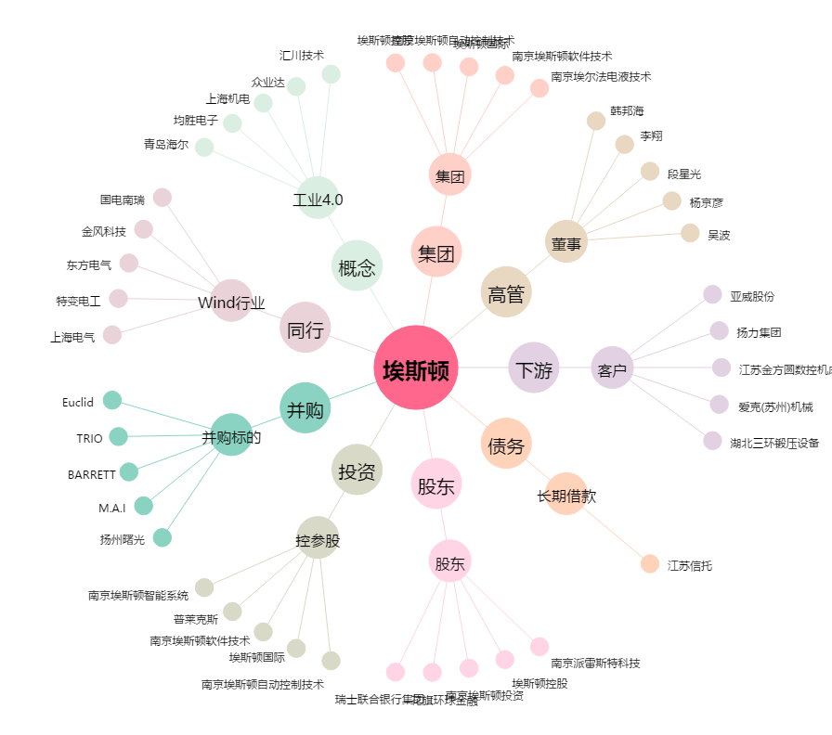
埃斯顿[002747.SZ] - 关系概览图

